Aula 10
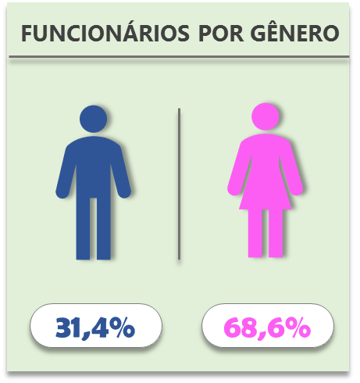
Nº Funcionários por Gênero
Homens | 30 | 55.6%
Mulheres | 24 | 44.4%

teste

55,6%
44,4%
 |  |  | Segurar o shift alinha as coisas
55,6%
 |  |  |  | para agrupar
 |  |  |  | pagina inicial -> localizar -> selecionar objetos

